EJERCICIO 1
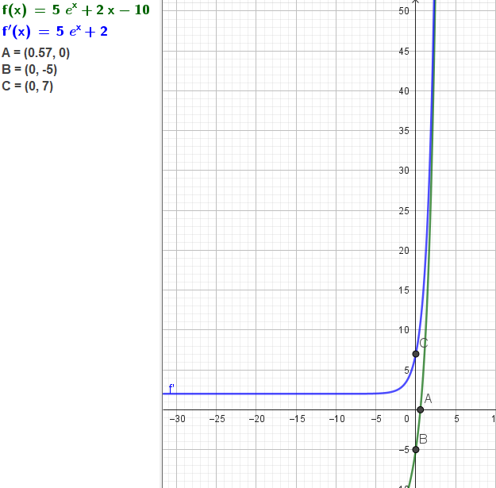
METODO DE NEWTON RAPSON |  |  |  |  |  | METODO DE FALSA POSICION |  |  |  |  |  |  |  |  | METODO GRAFICO
CONTADOR | xi | f(xi) | f'(xi) | xi+1 | Condicion de parada | CONTADOR | a | b | f(a) | f(b) | c | x | f(c) o f(x) | Condicion de parada
x0 | 0 | -5 | 7 | 0.71428571429 | Falla critica | x0 | 0 | 1 | -5 | 5.5914091423 | 0.47208071493 | 0.47208071493 | -1.0392046156 | Falla critica
x1 | 0.71428571429 | 1.6422067799 | 12.213635351 | 0.5798288771 | Falla critica | x1 | 0.47208071493 | 1 | -1.0392046156 | 5.5914091423 | 0.55482059056 | 0.55482059056 | -0.1822163581 | Falla critica
x2 | 0.5798288771 | 0.088321878295 | 10.928664124 | 0.57174720515 | Falla critica | x2 | 0.55482059056 | 1 | -0.1822163581 | 5.5914091423 | 0.56887050958 | 0.56887050958 | -0.03090428966 | Falla critica
x3 | 0.57174720515 | 0.00029079689932 | 10.856796387 | 0.57172042037 | Falla critica | x3 | 0.56887050958 | 1 | -0.03090428966 | 5.5914091423 | 0.5712403082 | 0.5712403082 | -0.0052113423775 | Falla critica
x4 | 0.57172042037 | 3.1770124309E-09 | 10.856559162 | 0.57172042008 | Falla critica | x4 | 0.5712403082 | 1 | -0.0052113423775 | 5.5914091423 | 0.57163955156 | 0.57163955156 | -0.0008779248792 | Falla critica
x5 | 0.57172042008 | 0 | 10.85655916 | 0.57172042008 | ☺ | x5 | 0.57163955156 | 1 | -0.0008779248792 | 5.5914091423 | 0.57170679923 | 0.57170679923 | -0.00014787467057 | Falla critica
x6 | 0.57172042008 | 0 | 10.85655916 | 0.57172042008 | ☺ | x6 | 0.57170679923 | 1 | -0.00014787467057 | 5.5914091423 | 0.5717181259 | 0.5717181259 | -2.4906815879E-05 | Falla critica
 |  |  |  |  |  | x7 | 0.5717181259 | 1 | -2.4906815881E-05 | 5.5914091423 | 0.57172003367 | 0.57172003367 | -4.1950834753E-06 | Falla critica
 |  |  |  |  |  | x8 | 0.57172003367 | 1 | -4.1950834753E-06 | 5.5914091423 | 0.57172035499 | 0.57172035499 | -7.0658215101E-07 | Falla critica
 |  |  |  |  |  | x9 | 0.57172035499 | 1 | -7.0658215101E-07 | 5.5914091423 | 0.57172040911 | 0.57172040911 | -1.1901033048E-07 | Falla critica
 |  |  |  |  |  | x10 | 0.57172040911 | 1 | -1.1901033048E-07 | 5.5914091423 | 0.57172041823 | 0.57172041823 | -2.0045026972E-08 | Falla critica
 |  |  |  |  |  | x11 | 0.57172041823 | 1 | -2.0045026972E-08 | 5.5914091423 | 0.57172041977 | 0.57172041977 | -3.3762024287E-09 | Falla critica
 |  |  |  |  |  | x12 | 0.57172041977 | 1 | -3.3762024287E-09 | 5.5914091423 | 0.57172042002 | 0.57172042002 | -5.6865800957E-10 | Falla critica
 |  |  |  |  |  | x13 | 0.57172042002 | 1 | -5.6865800957E-10 | 5.5914091423 | 0.57172042007 | 0.57172042007 | -9.578116078E-11 | Falla critica
 |  |  |  |  |  | x14 | 0.57172042007 | 1 | -9.578116078E-11 | 5.5914091423 | 0.57172042008 | 0.57172042008 | -1.6132872815E-11 | Falla critica
 |  |  |  |  |  | x15 | 0.57172042008 | 1 | -1.6132872815E-11 | 5.5914091423 | 0.57172042008 | 0.57172042008 | -2.7142732506E-12 | Falla critica
 |  |  |  |  |  | x16 | 0.57172042008 | 1 | -2.7142732506E-12 | 5.5914091423 | 0.57172042008 | 0.57172042008 | -4.5830006457E-13 | Falla critica
 |  |  |  |  |  | x17 | 0.57172042008 | 1 | -4.5652370773E-13 | 5.5914091423 | 0.57172042008 | 0.57172042008 | -7.8159700934E-14 | Falla critica
 |  |  |  |  |  | x18 | 0.57172042008 | 1 | -7.8159700934E-14 | 5.5914091423 | 0.57172042008 | 0.57172042008 | -1.4210854715E-14 | Falla critica
 |  |  |  |  |  | x19 | 0.57172042008 | 1 | -1.4210854715E-14 | 5.5914091423 | 0.57172042008 | 0.57172042008 | 0 | Falla critica
 |  |  |  |  |  | x20 | 0.57172042008 | 0.57172042008 | 0 | 0 | #DIV/0! | #DIV/0! | #DIV/0! | ☺
 |  |  |  |  |  | x21 | #DIV/0! | #DIV/0! | #DIV/0! | #DIV/0! | #DIV/0! | #DIV/0! | #DIV/0! | #DIV/0!

EJERCICIO 1 P2
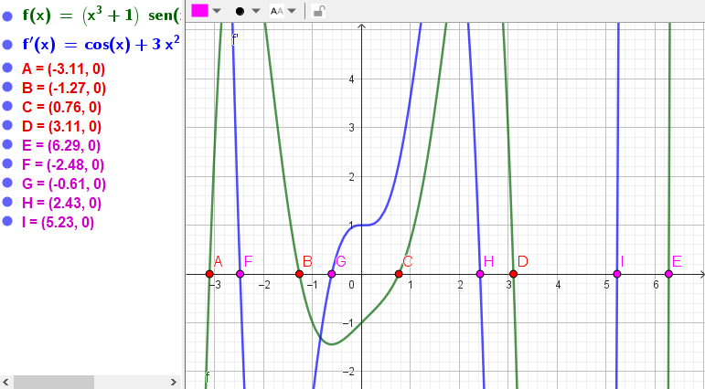
METODO DE NEWTON RAPSON |  |  |  |  |  | METODO DE FALSA POSICION |  |  |  |  |  |  |  |  | METODO GRAFICO
CONTADOR | xi | f(xi) | f'(xi) | xi+1 | Condicion de parada | CONTADOR | a | b | f(a) | f(b) | c | x | f(c) o f(x) | Condicion de parada
x0 | -4 | -48.678557204 | 77.506067889 | -3.3719387587 | Falla critica | x0 | 0.7 | 0.8 | -0.13481564604 | 0.08464240944 | 0.76143116768 | 0.76143116768 | -0.0054525814468 | Falla critica
x1 | -3.3719387587 | -9.5249999572 | 44.140418843 | -3.1561501412 | Falla critica | x1 | 0.76143116768 | 0.8 | -0.0054525814468 | 0.08464240944 | 0.76376536736 | 0.76376536736 | -0.00020312483306 | Falla critica
x2 | -3.1561501412 | -1.4431041851 | 30.871100131 | -3.1094040202 | Falla critica | x2 | 0.76376536736 | 0.8 | -0.00020312483306 | 0.08464240944 | 0.76385211505 | 0.76385211505 | -7.5426454774E-06 | Falla critica
x3 | -3.1094040202 | -0.064665177117 | 28.114410416 | -3.1071039478 | Falla critica | x3 | 0.76385211505 | 0.8 | -7.5426454774E-06 | 0.08464240944 | 0.76385533597 | 0.76385533597 | -2.8004787167E-07 | Falla critica
x4 | -3.1071039478 | -0.00015419353692 | 27.980359396 | -3.1070984371 | Falla critica | x4 | 0.76385533597 | 0.8 | -2.8004787134E-07 | 0.08464240944 | 0.76385545556 | 0.76385545556 | -1.0397739558E-08 | Falla critica
x5 | -3.1070984371 | -8.8444596091E-10 | 27.98003841 | -3.107098437 | Falla critica | x5 | 0.76385545556 | 0.8 | -1.0397739225E-08 | 0.08464240944 | 0.76385546 | 0.76385546 | -3.860516351E-10 | Falla critica
x6 | -3.107098437 | -1.8873791419E-15 | 27.980038408 | -3.107098437 | ☺ | x6 | 0.76385546 | 0.8 | -3.860516351E-10 | 0.08464240944 | 0.76385546016 | 0.76385546016 | -1.4333423337E-11 | Falla critica
x7 | -3.107098437 | -1.8873791419E-15 | 27.980038408 | -3.107098437 | ☺ | x7 | 0.76385546016 | 0.8 | -1.4333534359E-11 | 0.08464240944 | 0.76385546017 | 0.76385546017 | -5.320188734E-13 | Falla critica
 |  |  |  |  |  | x8 | 0.76385546017 | 0.8 | -5.3235194031E-13 | 0.08464240944 | 0.76385546017 | 0.76385546017 | -1.9872992141E-14 | Falla critica
 |  |  |  |  |  | x9 | 0.76385546017 | 0.8 | -1.9650947536E-14 | 0.08464240944 | 0.76385546017 | 0.76385546017 | 0 | Falla critica
 |  |  |  |  |  | x10 | 0.76385546017 | 0.76385546017 | 0 | 0 | #DIV/0! | #DIV/0! | #DIV/0! | ☺
 |  |  |  |  |  | x11 | #DIV/0! | #DIV/0! | #DIV/0! | #DIV/0! | #DIV/0! | #DIV/0! | #DIV/0! | #DIV/0!
 |  |  |  |  |  | x12 | #DIV/0! | #DIV/0! | #DIV/0! | #DIV/0! | #DIV/0! | #DIV/0! | #DIV/0! | #DIV/0!
 |  |  |  |  |  | x13 | #DIV/0! | #DIV/0! | #DIV/0! | #DIV/0! | #DIV/0! | #DIV/0! | #DIV/0! | #DIV/0!
 |  |  |  |  |  | x14 | #DIV/0! | #DIV/0! | #DIV/0! | #DIV/0! | #DIV/0! | #DIV/0! | #DIV/0! | #DIV/0!
 |  |  |  |  |  | x15 | #DIV/0! | #DIV/0! | #DIV/0! | #DIV/0! | #DIV/0! | #DIV/0! | #DIV/0! | #DIV/0!
 |  |  |  |  |  | x16 | #DIV/0! | #DIV/0! | #DIV/0! | #DIV/0! | #DIV/0! | #DIV/0! | #DIV/0! | #DIV/0!
 |  |  |  |  |  | x17 | #DIV/0! | #DIV/0! | #DIV/0! | #DIV/0! | #DIV/0! | #DIV/0! | #DIV/0! | #DIV/0!
 |  |  |  |  |  | x18 | #DIV/0! | #DIV/0! | #DIV/0! | #DIV/0! | #DIV/0! | #DIV/0! | #DIV/0! | #DIV/0!
 |  |  |  |  |  | x19 | #DIV/0! | #DIV/0! | #DIV/0! | #DIV/0! | #DIV/0! | #DIV/0! | #DIV/0! | #DIV/0!
 |  |  |  |  |  | x20 | #DIV/0! | #DIV/0! | #DIV/0! | #DIV/0! | #DIV/0! | #DIV/0! | #DIV/0! | #DIV/0!
 |  |  |  |  |  | x21 | #DIV/0! | #DIV/0! | #DIV/0! | #DIV/0! | #DIV/0! | #DIV/0! | #DIV/0! | #DIV/0!

EJERCICIO 2
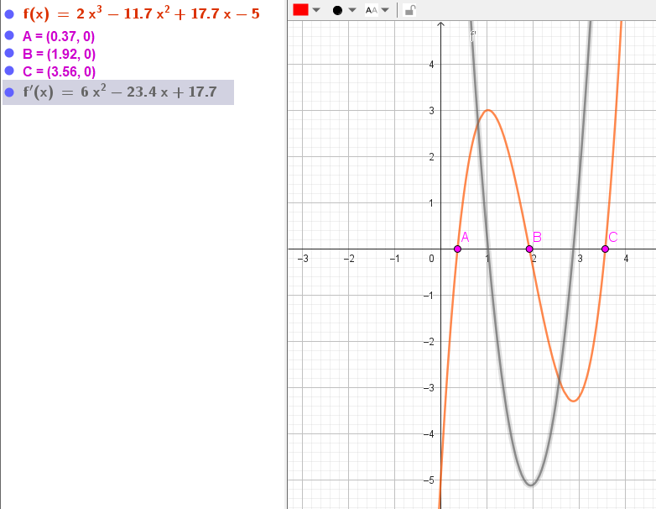
METODO DE NEWTON RAPSON |  |  |  |  |  | METODO DE FALSA POSICION |  |  |  |  |  |  |  |  | METODO DE NEWTON RAPSON MODIFICADO |  |  |  |  |  |  |  | METODO GRAFICO
CONTADOR | xi | f(xi) | f'(xi) | xi+1 | Condicion de parada | CONTADOR | a | b | f(a) | f(b) | c | x | f(c) o f(x) | Condicion de parada | CONTADOR | xi | f(xi) | f'(xi) | f'(xi)^2 | f''(xi) | xi+1 | Condicion de parada
x0 | 3 | -3.2 | 1.5 | 5.1333333333 | Falla critica | x0 | 3 | 4 | -3.2 | 6.6 | 3.3265306122 | 3.3265306122 | -1.9688531139 | Falla critica | x0 | 8 | 411.8 | 214.5 | 46010.25 | 72.6 | 2.5182166336 | Falla critica
x1 | 5.1333333333 | 48.090074074 | 55.686666667 | 4.2697500565 | Falla critica | x1 | 3.3265306122 | 4 | -1.9688531139 | 6.6 | 3.4812727094 | 3.4812727094 | -0.79591532203 | Falla critica | x1 | 2.5182166336 | -2.6840077096 | -3.1777791441 | 10.098280289 | 6.8185996027 | 2.2178874911 | Falla critica
x2 | 4.2697500565 | 12.956243556 | 27.172441949 | 3.7929344806 | Falla critica | x2 | 3.4812727094 | 4 | -0.79591532203 | 6.6 | 3.53709582 | 3.53709582 | -0.26710905066 | Falla critica | x2 | 2.2178874911 | -1.4762953179 | -4.6844177525 | 21.94376968 | 3.2146498938 | 1.9587753668 | Falla critica
x3 | 3.7929344806 | 2.9476031154 | 15.263445 | 3.5998192884 | Falla critica | x3 | 3.53709582 | 4 | -0.26710905066 | 6.6 | 3.5551013438 | 3.5551013438 | -0.083986639198 | Falla critica | x3 | 1.9587753668 | -0.18938464957 | -5.1145379576 | 26.15849852 | 0.10530440141 | 1.9217748839 | Falla critica
x4 | 3.5998192884 | 0.39797273912 | 11.216422106 | 3.5643380328 | Falla critica | x4 | 3.5551013438 | 4 | -0.083986639198 | 6.6 | 3.5606916517 | 3.5606916517 | -0.025864194545 | Falla critica | x4 | 1.9217748839 | -0.00017350262136 | -5.1102200569 | 26.11434903 | -0.33870139322 | 1.9217409317 | Falla critica
x5 | 3.5643380328 | 0.012372601908 | 10.521523706 | 3.5631621003 | Falla critica | x5 | 3.5606916517 | 4 | -0.025864194545 | 6.6 | 3.5624065007 | 3.5624065007 | -0.0079139371529 | Falla critica | x5 | 1.9217409317 | 1.9513279881E-10 | -5.1102085504 | 26.114231428 | -0.33910881915 | 1.9217409318 | Falla critica
x6 | 3.5631621003 | 1.3390755122E-05 | 10.498751772 | 3.5631608249 | Falla critica | x6 | 3.5624065007 | 4 | -0.0079139371529 | 6.6 | 3.5629305825 | 3.5629305825 | -0.0024167387802 | Falla critica | x6 | 1.9217409318 | 0 | -5.1102085504 | 26.114231428 | -0.33910881869 | 1.9217409318 | Falla critica
x7 | 3.5631608249 | 1.5759837879E-11 | 10.498727081 | 3.5631608249 | Falla critica | x7 | 3.5629305825 | 4 | -0.0024167387802 | 6.6 | 3.5630905667 | 3.5630905667 | -0.00073757322396 | Falla critica | x7 | 1.9217409318 | 0 | -5.1102085504 | 26.114231428 | -0.33910881869 | 1.9217409318 | Falla critica
x8 | 3.5631608249 | -2.1316282073E-14 | 10.498727081 | 3.5631608249 | Falla critica | x8 | 3.5630905667 | 4 | -0.00073757322396 | 6.6 | 3.5631393874 | 3.5631393874 | -0.0002250612353 | Falla critica | x8 | 1.9217409318 | 0 | -5.1102085504 | 26.114231428 | -0.33910881869 | 1.9217409318 | Falla critica
x9 | 3.5631608249 | 1.4210854715E-14 | 10.498727081 | 3.5631608249 | Falla critica | x9 | 3.5631393874 | 4 | -0.0002250612353 | 6.6 | 3.563154284 | 3.563154284 | -6.86707642E-05 | Falla critica | x9 | 1.9217409318 | 0 | -5.1102085504 | 26.114231428 | -0.33910881869 | 1.9217409318 | Falla critica
x10 | 3.5631608249 | -2.1316282073E-14 | 10.498727081 | 3.5631608249 | Falla critica | x10 | 3.563154284 | 4 | -6.8670764193E-05 | 6.6 | 3.5631588291 | 3.5631588291 | -2.0952489216E-05 | Falla critica | x10 | 1.9217409318 | 0 | -5.1102085504 | 26.114231428 | -0.33910881869 | 1.9217409318 | Falla critica
x11 | 3.5631608249 | 1.4210854715E-14 | 10.498727081 | 3.5631608249 | Falla critica | x11 | 3.5631588291 | 4 | -2.0952489216E-05 | 6.6 | 3.5631602159 | 3.5631602159 | -6.3928880749E-06 | Falla critica | x11 | 1.9217409318 | 0 | -5.1102085504 | 26.114231428 | -0.33910881869 | 1.9217409318 | Falla critica
x12 | 3.5631608249 | 7.1054273576E-15 | 10.498727081 | 3.5631608249 | ☺ | x12 | 3.5631602159 | 4 | -6.3928880678E-06 | 6.6 | 3.5631606391 | 3.5631606391 | -1.9505535889E-06 | Falla critica | x12 | 1.9217409318 | 0 | -5.1102085504 | 26.114231428 | -0.33910881869 | 1.9217409318 | Falla critica
x13 | 3.5631608249 | -2.1316282073E-14 | 10.498727081 | 3.5631608249 | Falla critica | x13 | 3.5631606391 | 4 | -1.9505535889E-06 | 6.6 | 3.5631607682 | 3.5631607682 | -5.9513907047E-07 | Falla critica | x13 | 1.9217409318 | 0 | -5.1102085504 | 26.114231428 | -0.33910881869 | 1.9217409318 | Falla critica
x14 | 3.5631608249 | 1.4210854715E-14 | 10.498727081 | 3.5631608249 | Falla critica | x14 | 3.5631607682 | 4 | -5.9513907047E-07 | 6.6 | 3.5631608076 | 3.5631608076 | -1.8158456783E-07 | Falla critica | x14 | 1.9217409318 | 0 | -5.1102085504 | 26.114231428 | -0.33910881869 | 1.9217409318 | Falla critica
x15 | 3.5631608249 | 7.1054273576E-15 | 10.498727081 | 3.5631608249 | ☺ | x15 | 3.5631608076 | 4 | -1.8158456783E-07 | 6.6 | 3.5631608196 | 3.5631608196 | -5.5403795329E-08 | Falla critica | x15 | 1.9217409318 | 0 | -5.1102085504 | 26.114231428 | -0.33910881869 | 1.9217409318 | Falla critica
x16 | 3.5631608249 | -2.1316282073E-14 | 10.498727081 | 3.5631608249 | Falla critica | x16 | 3.5631608196 | 4 | -5.5403795329E-08 | 6.6 | 3.5631608233 | 3.5631608233 | -1.690440854E-08 | Falla critica | x16 | 1.9217409318 | 0 | -5.1102085504 | 26.114231428 | -0.33910881869 | 1.9217409318 | Falla critica
x17 | 3.5631608249 | 1.4210854715E-14 | 10.498727081 | 3.5631608249 | Falla critica | x17 | 3.5631608233 | 4 | -1.690440854E-08 | 6.6 | 3.5631608244 | 3.5631608244 | -5.1577373483E-09 | Falla critica | x17 | 1.9217409318 | 0 | -5.1102085504 | 26.114231428 | -0.33910881869 | 1.9217409318 | Falla critica
x18 | 3.5631608249 | 7.1054273576E-15 | 10.498727081 | 3.5631608249 | ☺ | x18 | 3.5631608244 | 4 | -5.1577373483E-09 | 6.6 | 3.5631608247 | 3.5631608247 | -1.5736958403E-09 | Falla critica | x18 | 1.9217409318 | 0 | -5.1102085504 | 26.114231428 | -0.33910881869 | 1.9217409318 | Falla critica
x19 | 3.5631608249 | -2.1316282073E-14 | 10.498727081 | 3.5631608249 | Falla critica | x19 | 3.5631608247 | 4 | -1.5736958403E-09 | 6.6 | 3.5631608248 | 3.5631608248 | -4.8014925369E-10 | Falla critica | x19 | 1.9217409318 | 0 | -5.1102085504 | 26.114231428 | -0.33910881869 | 1.9217409318 | Falla critica
x20 | 3.5631608249 | 1.4210854715E-14 | 10.498727081 | 3.5631608249 | Falla critica | x20 | 3.5631608248 | 4 | -4.8014925369E-10 | 6.6 | 3.5631608248 | 3.5631608248 | -1.4649970126E-10 | Falla critica | x20 | 1.9217409318 | 0 | -5.1102085504 | 26.114231428 | -0.33910881869 | 1.9217409318 | Falla critica
 |  |  |  |  |  | x21 | 3.5631608248 | 4 | -1.4649970126E-10 | 6.6 | 3.5631608249 | 3.5631608249 | -4.4714454361E-11 | Falla critica | x21 | 1.9217409318 | 0 | -5.1102085504 | 26.114231428 | -0.33910881869 | 1.9217409318 | Falla critica
 |  |  |  |  |  | x22 | 3.5631608249 | 4 | -4.4714454361E-11 | 6.6 | 3.5631608249 | 3.5631608249 | -1.3628209672E-11 | Falla critica | x22 | 1.9217409318 | 0 | -5.1102085504 | 26.114231428 | -0.33910881869 | 1.9217409318 | ☺
 |  |  |  |  |  | x23 | 3.5631608249 | 4 | -1.3649525954E-11 | 6.6 | 3.5631608249 | 3.5631608249 | -4.1637804316E-12 | Falla critica
 |  |  |  |  |  | x24 | 3.5631608249 | 4 | -4.1424641495E-12 | 6.6 | 3.5631608249 | 3.5631608249 | -1.2576606423E-12 | Falla critica
 |  |  |  |  |  | x25 | 3.5631608249 | 4 | -1.2931877791E-12 | 6.6 | 3.5631608249 | 3.5631608249 | -3.7658764995E-13 | Falla critica
 |  |  |  |  |  | x26 | 3.5631608249 | 4 | -3.7658764995E-13 | 6.6 | 3.5631608249 | 3.5631608249 | -1.3500311979E-13 | Falla critica
 |  |  |  |  |  | x27 | 3.5631608249 | 4 | -1.3500311979E-13 | 6.6 | 3.5631608249 | 3.5631608249 | -3.5527136788E-14 | Falla critica
 |  |  |  |  |  | x28 | 3.5631608249 | 4 | -3.5527136788E-14 | 6.6 | 3.5631608249 | 3.5631608249 | 0 | Falla critica
 |  |  |  |  |  | x29 | 3.5631608249 | 3.5631608249 | -2.1316282073E-14 | -2.1316282073E-14 | #DIV/0! | #DIV/0! | #DIV/0! | ☺
 |  |  |  |  |  | x30 | #DIV/0! | #DIV/0! | #DIV/0! | #DIV/0! | #DIV/0! | #DIV/0! | #DIV/0! | #DIV/0!
 |  |  |  |  |  | x31 | #DIV/0! | #DIV/0! | #DIV/0! | #DIV/0! | #DIV/0! | #DIV/0! | #DIV/0! | #DIV/0!

